詳細設計書
詳細設計書
１．シーケンス図

1.数字当てゲームのシーケンス図
ユーザー |  |  |  |  | ポータルサーバー |  |  |  |  | データ
 |  |  |  |  |  |  |  |  |  | ベース
 |  | アプリTOP |  |  |  | 数字の入力フォーム |  | 結果画面
 | アプリにアクセス

 |  |  | 数字を入力
 |  |  |  |  |  |  | 入力した数字が正解か又不正解ならヒント

 |  |  |  |  |  |  |  |  | 入手した数字をデータベースに保存
 |  |  |  |  |  |  | 不正解の場合はもう一度試すを押してTOPへ
 |  |  |  |  |  |  |  |  | 正解までの回数も保存

 |  |  |  |  |  |  | 「もう一度試す」押すとTOPへ |  | データの追加後結果画面へ

テーブル情報とER図
game_resultsテーブル
No | 項目名 |  |  | 型
1 | ID |  |  | INTEGER |  |  |  | ER図
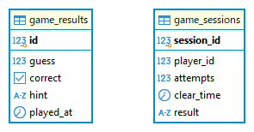
2 | guess |  |  | INTEGER
3 | correct |  |  | BOOLEAN
4 | hint |  |  | TEXT
5 | played_at |  |  | TIMESTAMP

game_sessionsテーブル
No | 項目名 |  |  | 型
1 | session_id |  |  | INTEGER
2 | player_id |  |  | INTEGER
3 | attempts |  |  | INTEGER
4 | clear_time |  |  | TIMESTAMP
5 | result |  |  | CHARACTER VARYING

